Hoàng Minh Nghĩa
TEST CASE QUẢN LÝ GIỎ HÀNG
 |  | 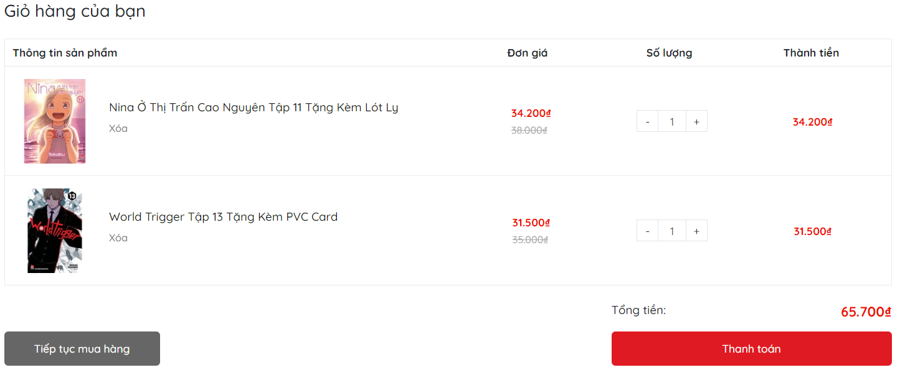
 |  |  |  | Passed | 8
 |  |  |  | Failed | 1
 |  |  |  | Not Run | 0
 |  |  |  | Not Completed | 0
 |  |  |  | Number of test cases | 7
Category | Test Case ID | Test Case Description | Test Procedures | Test Case Expected Result | Priority | Status
 |  |  | Steps to Perform
GUI | QLGH_001 | Tổng thể giao diện màn hình quản lý giỏ hàng | 1. Kiểm tra về bố cục, font chữ, chính tả, màu chữ | 1.1. Bố cục chung của form cân đối, hài hòa 1.2. Các label, checkbox có độ dài, rộng và khoảng cách bằng nhau 1.3. Các label có cùng loại font chữ, cỡ chữ, căn lề trái 1.4. Kiểm tra lỗi chính tả | High | Passed
 | QLGH_002 | Hình ảnh sản phẩm | 1. Kiểm tra vị trí, kích thước | 1. Hình ảnh hiển thị đúng, kích thước chính xác | Medium | Passed
 | QLGH_003 | Button "Xóa" | 1. Kiểm tra khi hover chuột vào có gì thay đổi không 2. Căn chỉnh, phông chữ, giao diện hài hòa hay chưa 3. Bố cục ở các button phải cân đối, đúng, hài hòa 4. Hình khối đúng kích thước, ưa nhìn | 1. Khi hover chuột có sự thay đổi màu sắc, có nút bấm của bàn tay 2. Đúng font chữ 3. Khoảng cách, độ rộng, dài các button đúng 4. Cỡ chữ, màu sắc nội dung bên trong phù hợp, padding hợp lý | Medium | Passed
 | QLGH_004 | Button "+" và "-" | 1. Kiểm tra khi hover chuột vào có gì thay đổi không 2 Bố cục ở các button phải cân đối, đúng, hài hòa 3. Hình khối đúng kích thước, ưa nhìn 4. Kiểm tra khi click vào số có điều chỉnh được theo ý muốn mà không phải tăng giảm hay không | 1. Khi hover chuột có sự thay đổi là có nút bấm của bàn tay 2. Khoảng cách, độ rộng, dài các button đúng 3. Cỡ chữ, màu sắc nội dung bên trong phù hợp, padding hợp lý 4.Thay đổi được số lượng một cách nhanh chóng | Medium | Passed
 | QLGH_005 | Button "Tiếp tục mua hàng" | 1. Kiểm tra khi hover chuột vào có gì thay đổi không 2. Căn chỉnh, phông chữ, giao diện hài hòa hay chưa 3. Bố cục ở các button phải cân đối, đúng, hài hòa 4. Hình khối đúng kích thước, ưa nhìn | 1. Khi hover chuột có sự thay đổi màu sắc, có nút bấm của bàn tay 2. Đúng font chữ 3. Khoảng cách, độ rộng, dài các button đúng 4. Cỡ chữ, màu sắc nội dung bên trong phù hợp, padding hợp lý | Medium | Passed
 | QLGH_006 | Button "Thanh toán" | 1. Kiểm tra khi hover chuột vào có gì thay đổi không 2. Căn chỉnh, phông chữ, giao diện hài hòa hay chưa 3. Bố cục ở các button phải cân đối, đúng, hài hòa 4. Hình khối đúng kích thước, ưa nhìn | 1. Khi hover chuột có sự thay đổi màu sắc, có nút bấm của bàn tay 2. Đúng font chữ 3. Khoảng cách, độ rộng, dài các button đúng 4. Cỡ chữ, màu sắc nội dung bên trong phù hợp, padding hợp lý | Medium | Passed
 | QLGH_007 | Kiểm tra tổng giá đơn hàng | 1. Kiểm tra về bố cục, font chữ, chính tả, màu chữ 2. Kiểm tra xem giá món ăn có khớp với giá món ăn mà mình đã mua thật không | 1. Bố cục chung của form cân đối, hài hòa 2.Giá món ăn khớp với giá món ăn đã mua thật | High | Passed
 | QLGH_008 | Toàn màn hình | 1. Kiểm tra phóng to, thu nhỏ | 1.1. Nội dung vẫn được đảm bảo 1.2. Các trường dữ liệu không bị đè, xếp chồng lên nhau | High | Passed
FUNCTION | QLGH_009 | Check hoạt động xóa sản phẩm khỏi giỏ hàng | 1. Nhấn vào nút "Xóa" dưới tên sản phẩm cần xóa | 1. Sản phẩm bị xóa khỏi giỏ hàng 2. Tổng giá tiền được cập nhật đúng | Medium | Passed
 | QLGH_010 | Check hoạt động số lượng sản phẩm trong giỏ hàng có thể điều chỉnh | 1. Nhấn vào nút "+" để tăng số lượng sản phẩm hoặc "-" để giảm số lượng sản phẩm | 1. Số lượng sản phẩm được cập nhật đúng 2. Tổng giá tiền được cập nhật đúng | Medium | Passed
 | QLGH_011 | Check hoạt động tiếp tục mua hàng | 1. Nhấn vào nút "Tiếp tục mua hàng" | 1. Người dùng phải được chuyển hướng đến trang danh sách sản phẩm | Medium | Passed
 | QLGH_012 | Check số lượng hàng có thể đặt | 1. Nhấn vào nút "+" để tăng số lượng sản phẩm vượt qua 8 | 1. Người dùng phải được chuyển hướng đến trang thông báo lỗi thanh toán | Medium | Passed
 | QLGH_013 | Check hoạt động thanh toán | 1. Nhấn vào nút "Thanh toán" | 1. Người dùng phải được chuyển hướng đến trang thanh toán. | Medium | Passed

Hà Thị Huệ
TEST CASE TÌM KIẾM
 |  | 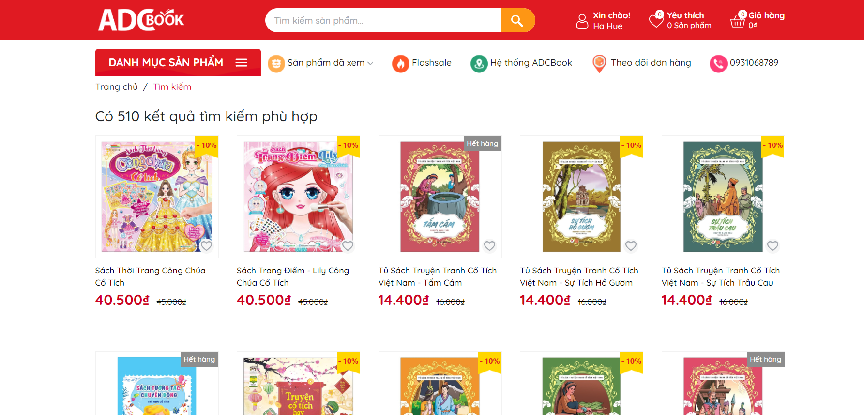
 |  |  |  | Passed | 2
 |  |  |  | Failed | 1
 |  |  |  | Not Run | 0
 |  |  |  | Not Completed | 0
 |  |  |  | Number of test cases | 7
Category | Test Case ID | Test Case Description | Test Procedures | Test Case Expected Result | Priority | Status
 |  |  | Steps to Perform
GUI | TC_001 | Tổng thể giao diện màn hình quản lý giỏ hàng | 1. Kiểm tra về bố cục, font chữ, chính tả, màu chữ | 1.1. Bố cục chung của form cân đối, hài hòa 1.2. Các label, checkbox có độ dài, rộng và khoảng cách bằng nhau 1.3. Các label có cùng loại font chữ, cỡ chữ, căn lề trái 1.4. Kiểm tra lỗi chính tả | High | Passed
 | TC_002 | Button "Tìm kiếm" | 1. Kiểm tra khi hover chuột vào có gì thay đổi không 2. Căn chỉnh, phông chữ, giao diện hài hòa hay chưa 3. Bố cục ở các button phải cân đối, đúng, hài hòa 4. Hình khối đúng kích thước, ưa nhìn | 1. Khi hover chuột có sự thay đổi màu sắc, có nút bấm của bàn tay 2. Đúng font chữ 3. Khoảng cách, độ rộng, dài các button đúng 4. Cỡ chữ, màu sắc nội dung bên trong phù hợp, padding hợp lý | Medium | Passed
FUNCTION | TC_003 | Kiểm thử với từ khoá có trong tên sản phẩm | 1.Ví dụ :tên sản phẩm là Truyện Conan 2.Ta nhập từ khóa Conan vào trong ô text Tìm kiếm | 1.Sản phẩm Truyện Conan được hiển thị trên màn hình | Medium | Passed
 | TC_004 | Kiểm thử với từ khoá không tồn tại trong tên sản phẩm | 1.Ví dụ :tên sản phẩm là Truyện Conan 2.Ta nhập từ khóa "Cô gái" vào trong ô text Tìm kiếm | 1. Hiển thị kết quá liên quan đến từ khóa đó hoặc hiên k có kết quả nào | Medium | Passed
 | TC_005 | Kiểm thử với ô tìm kiếm không có từ khoá | 1. Không nhập từ khóa nào vào ô text tìm kiếm. 2. Kích vào button "Tìm kiếm" | 1. Hiển thị một hộp text và nút bút button khác ở dưới | Medium | Passed
 | QLGH_012 | Kiểm thử với từ khoá là các kí tự đặc biệt | 1. Ví dụ nhập vào ô text "Conan!@" kích Tìm kiếm | 1. Hiển thị kết quá liên quan đến từ khóa đó hoặc hiên k có kết quả nào | Medium | Passed
 | QLGH_013 | Kiểm thử với từ khoá là các số | 1. Ví dụ nhập vào ô text "Conan3456" kích Tìm kiếm | 1. Không tìm thấy bất kỳ kết quả nào với từ khóa trên. | Medium | Passed

FUNCTION

Tạ Thị Tuyết Mai
 |  | 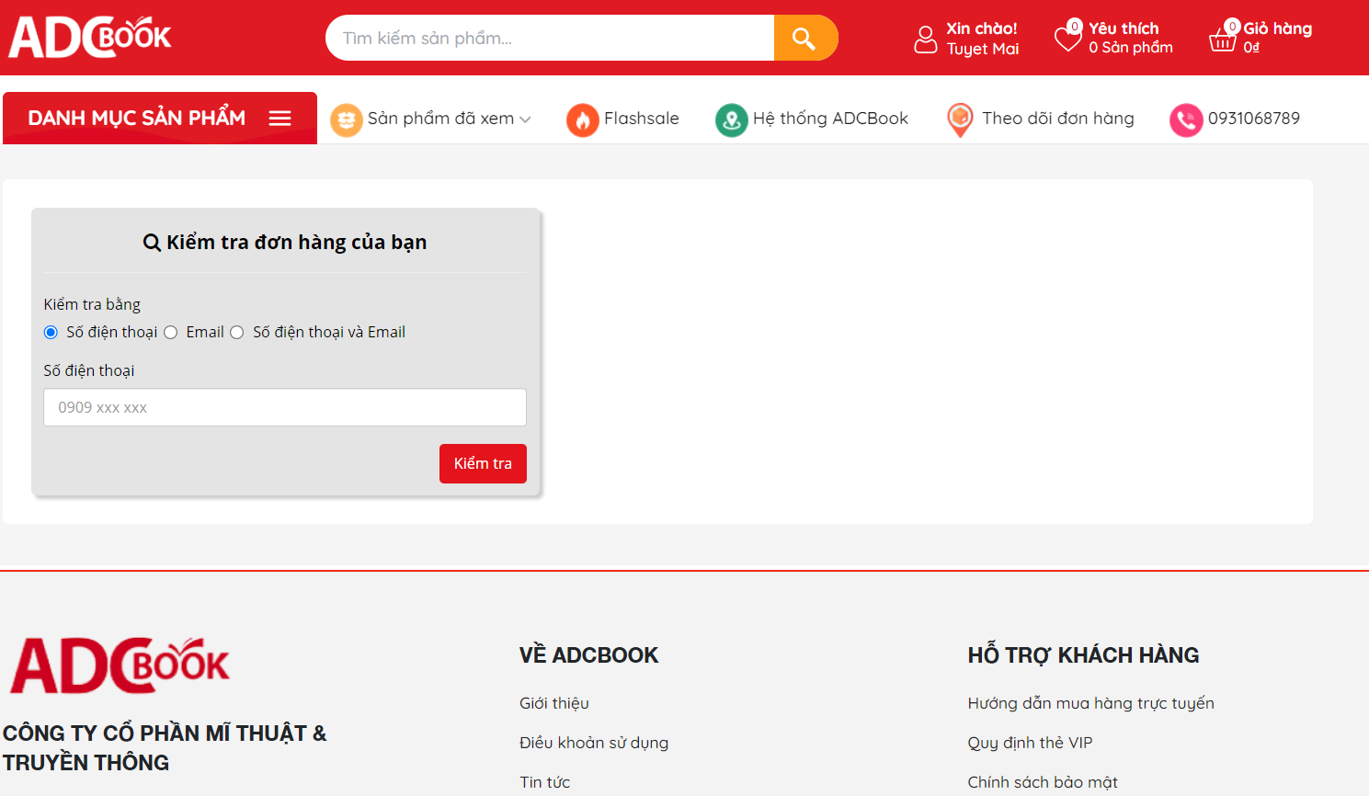
 |  |  |  | Passed | 10
 |  |  |  | Failed | 0
 |  |  |  | Not Run | 0
 |  |  |  | Not Completed | 0
 |  |  |  | Number of test cases | 10
Category | Test Case ID | Test Case Description | Test Procedures | Test Case Expected Result | Priority | Status
 |  |  | Steps to Perform
GUI | QLGH_001 | Tổng thể giao diện màn hình thanh toán | 1. Kiểm tra về bố cục, font chữ, chính tả, màu chữ | 1.1. Bố cục chung của form cân đối, hài hòa 1.2. Các label, checkbox có độ dài, rộng và khoảng cách bằng nhau 1.3. Các label có cùng loại font chữ, cỡ chữ, căn lề trái 1.4. Kiểm tra lỗi chính tả | High | Passed
 | QLGH_002 | Radio button số điện thoại | 1. Kiểm tra vị trí, kích thước | 1. Hình ảnh hiển thị đúng, kích thước chính xác | Medium | Passed
 | QLGH_003 | Radio button email | 1. Kiểm tra vị trí, kích thước | 1. Hình ảnh hiển thị đúng, kích thước chính xác | Medium | Passed
 | QLGH_004 | Radio button số điện thoại và email | 1. Kiểm tra vị trí, kích thước | 1. Hình ảnh hiển thị đúng, kích thước chính xác | Medium | Passed
 | QLGH_005 | Textbox số điện thoại | 1. Kiểm tra vị trí, kích thước | 1. Hình ảnh hiển thị đúng, kích thước chính xác | Medium | Passed
 | QLGH_006 | Button kiểm tra | 1. Nhấn vào nút "kiểm tra" | 1. Hiển thị thông tin các đơn hàng đã được đặt | Medium | Passed
 | QLGH_007 | Textbox email | 1. Kiểm tra vị trí, kích thước | 1. Hình ảnh hiển thị đúng, kích thước chính xác | Medium | Passed
FUNCTION | QLGH_008 | Kiểm thử với Theo dõi đơn hàng bằng số điện thoại | 1. Nhấn chọn kiểm tra bằng số điện thoại 2. Nhập số điện thoại đã đặt hàng 3. Nhấn vào button kiểm tra kiểm tra | 1. Hiển thị thông tin các đơn hàng đã được đặt theo số điện thoại | Medium | Passed
 | QLGH_009 | Kiểm thử với Theo dõi đơn hàng bằng email | 1. Nhấn chọn kiểm tra bằng email 2. Nhập email đã đặt hàng 3. Nhấp vào button kiểm tra | 1. Hiển thị thông tin các đơn hàng đã được đặt theo email | Medium | Passed
 | QLGH_010 | Kiểm thử với Theo dõi đơn hàng bằng email và số điện thoại | 1. Nhấn chọn kiểm tra bằng email và số điện thoại 2. Nhập email và số điện thoại đã đặt hàng 3. Nhấp vào button kiểm tra | 1. Hiển thị thông tin các đơn hàng đã được đặt theo email và số điện thoại | Medium | Passed

